상품제안서
리본 극세사 뉴포켓담요 | 상품코드: S43446

 |  |  |  |  |  |  | 02-713-8555 | www.synergygift.co.kr
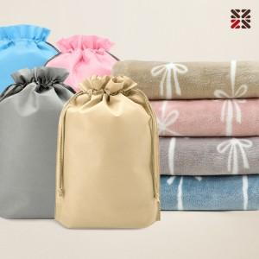

【상세/제작정보】 | <p><span style="font-size: 14pt;">※ 기본 커버 실크1도 인쇄</span></p>

【인쇄/포장옵션】 | 실크, 네임택실크1도 / 포장불가능

【공급단가】 | 수량 | 50~ | 100~ | 300~ | 1,000~ | 3,000~
*VAT별도 | 단가 | 6,450원 | 6,300원 | 6,050원 | 5,800원 | 5,700원

【상품 URL】 | https://www.synergygift.co.kr:443/src/goods_detail.php?gdno=43446

